Sheet4
1、新建会议，添加与会人员界面卡主，无法滚动
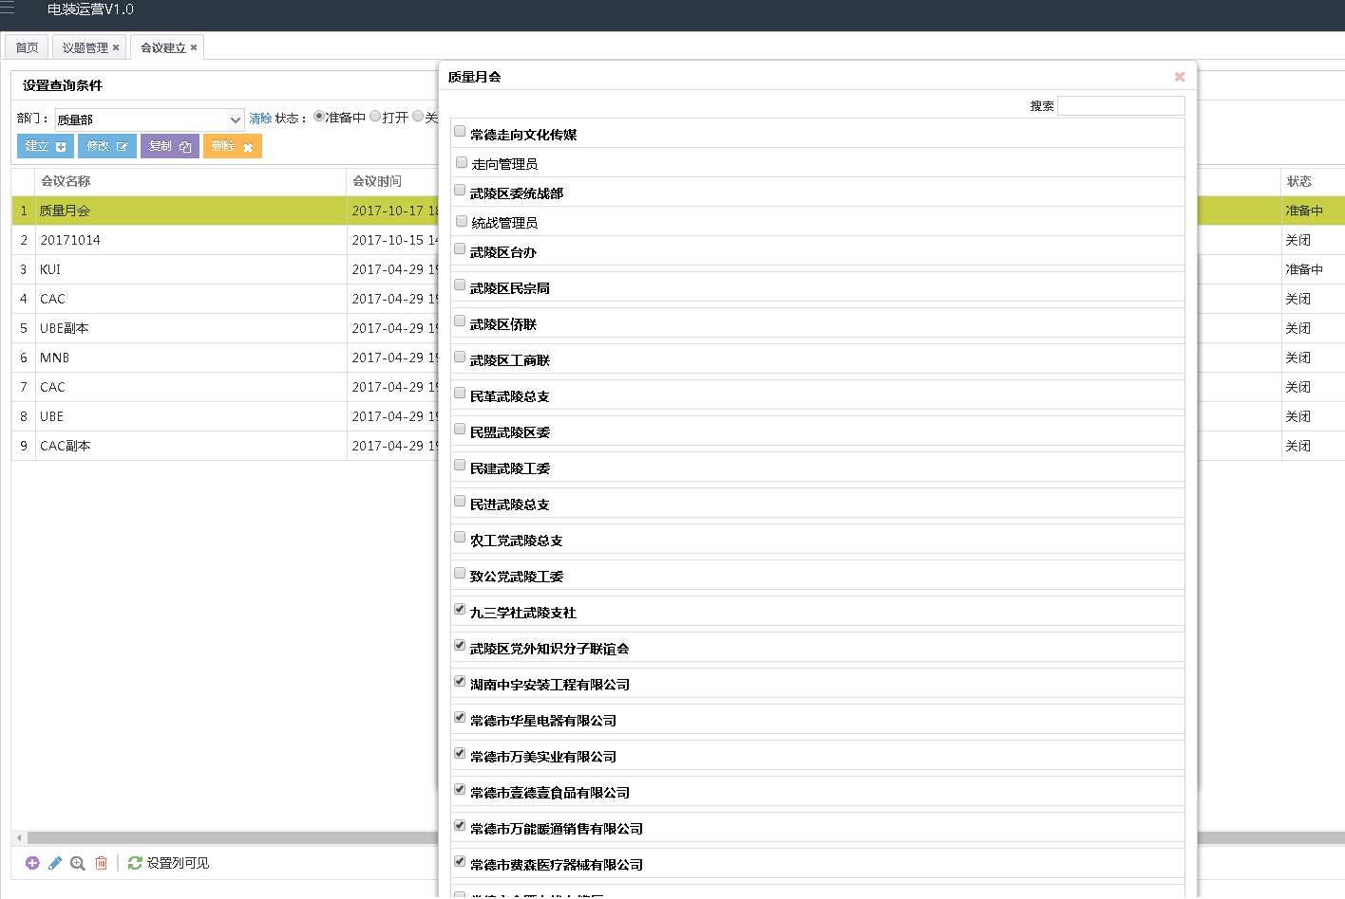

解决方案：BUG类型，增加过滤条件解决

2、开会时为了方便指定责任人，由责任人会后更新，原因分析可为空

解决方案：功能调整，去掉“原因分析”必填项目设置进行了
3、任务状态统一用四种颜色代替
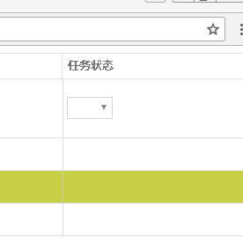
 | Closed
 | Ongoing
 | Open
 | Track

解决方案：功能调整优化，按照要求将任务状态调整为4项，并增加了颜色显示
4、TOP问题分析中改善措施支持回车换行，在显示界面也应该体现回车换行



解决方案：功能调整，增加了换行符转换能在四版图里体验原因分析换行

5、四版图中趋势图无显示？
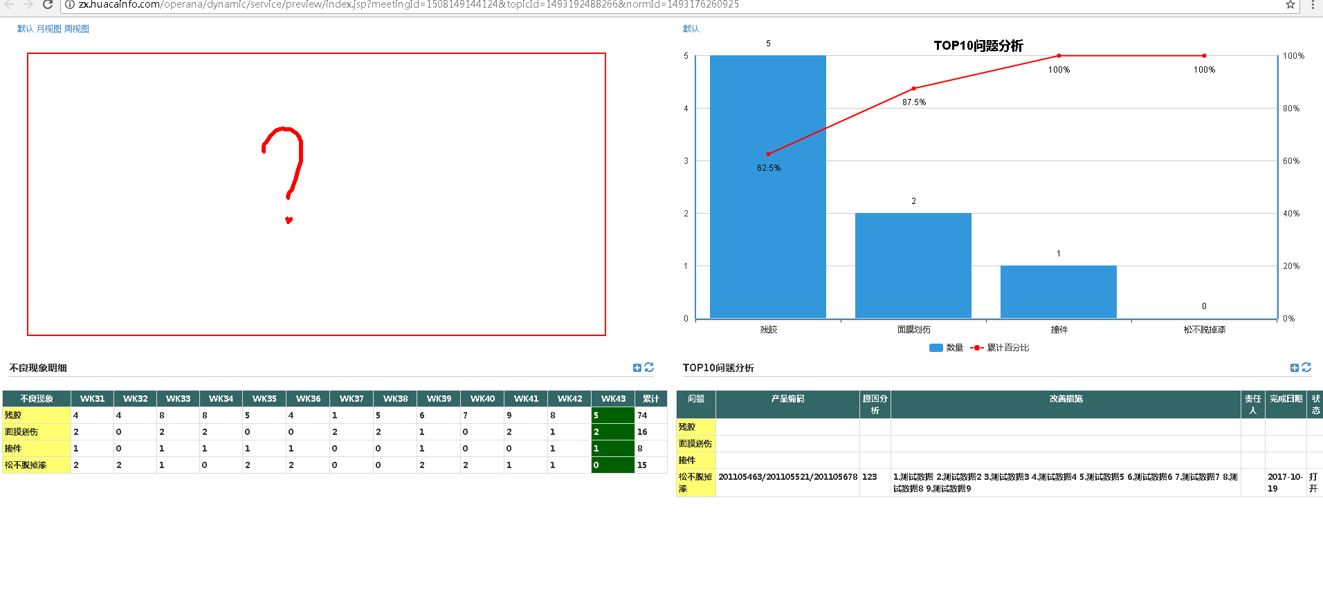

解决方案：数据设置问题，没有重现待沟通确认具体问题

6、四版图界面数据过多时，要求滚动条在每个分界面，而不是整个页面

解决方案：功能增加优化，增加了表格锁定表头，表格tbody垂直滚动条功能

7、统计数据中显示有2个准备中的会议，但是预览界面看不到
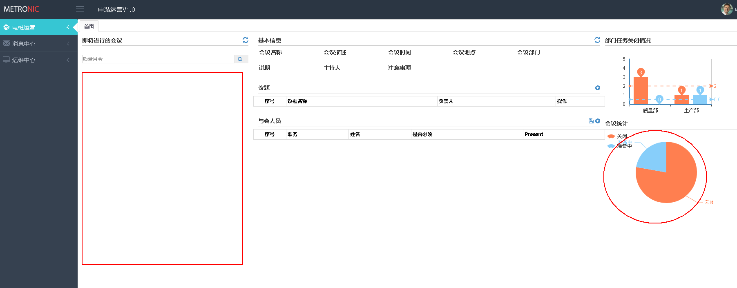

解决方案：无问题，准备中的会议不能进行会议展示，它处于资料准备阶段，打开的会议才可以在此界面体现

8、柱状图需增加黑色边框，以便区分
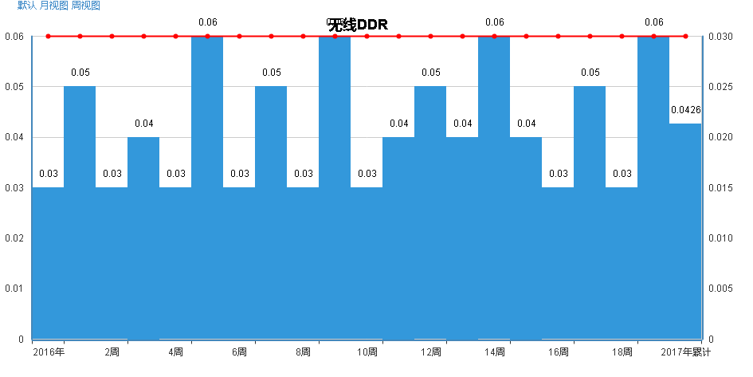

解决方案：增加柱形图多种颜色功能，替代了设置黑色边框功能

9、首页编辑功能（处签到保存外）需要看下能否取消
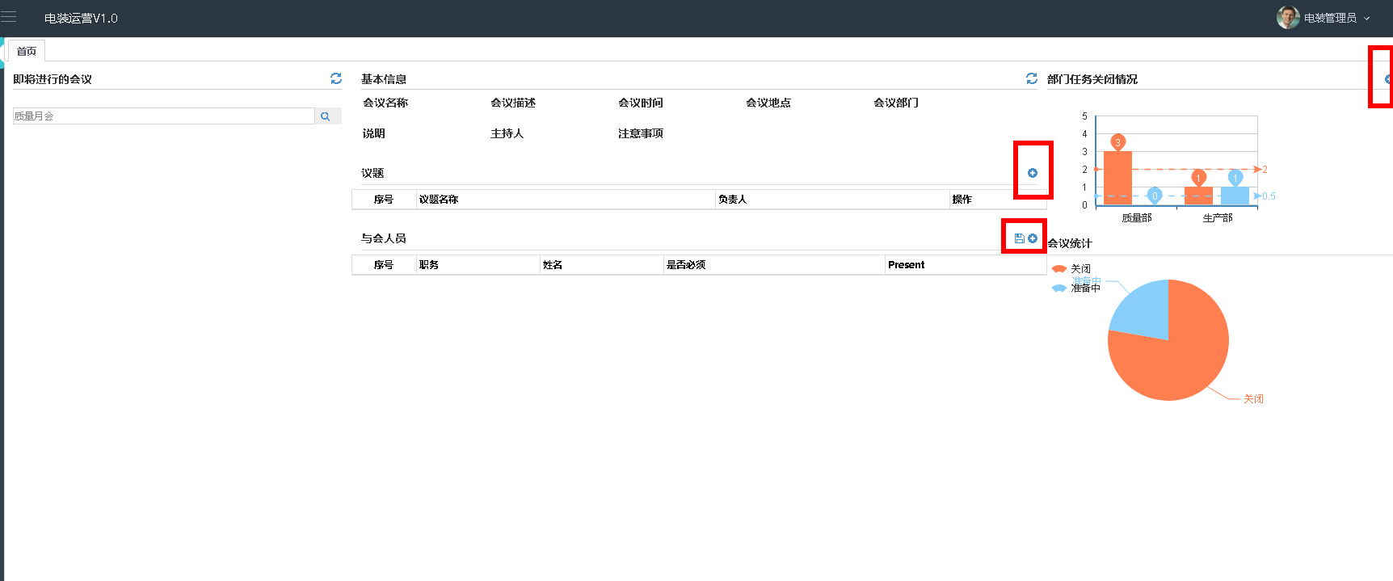

解决方案：暂时保留，待讨论确定

10、指标建立，查看明细中做如下改动

解决方案：BUG，已经修复

11、指标设置界面修改
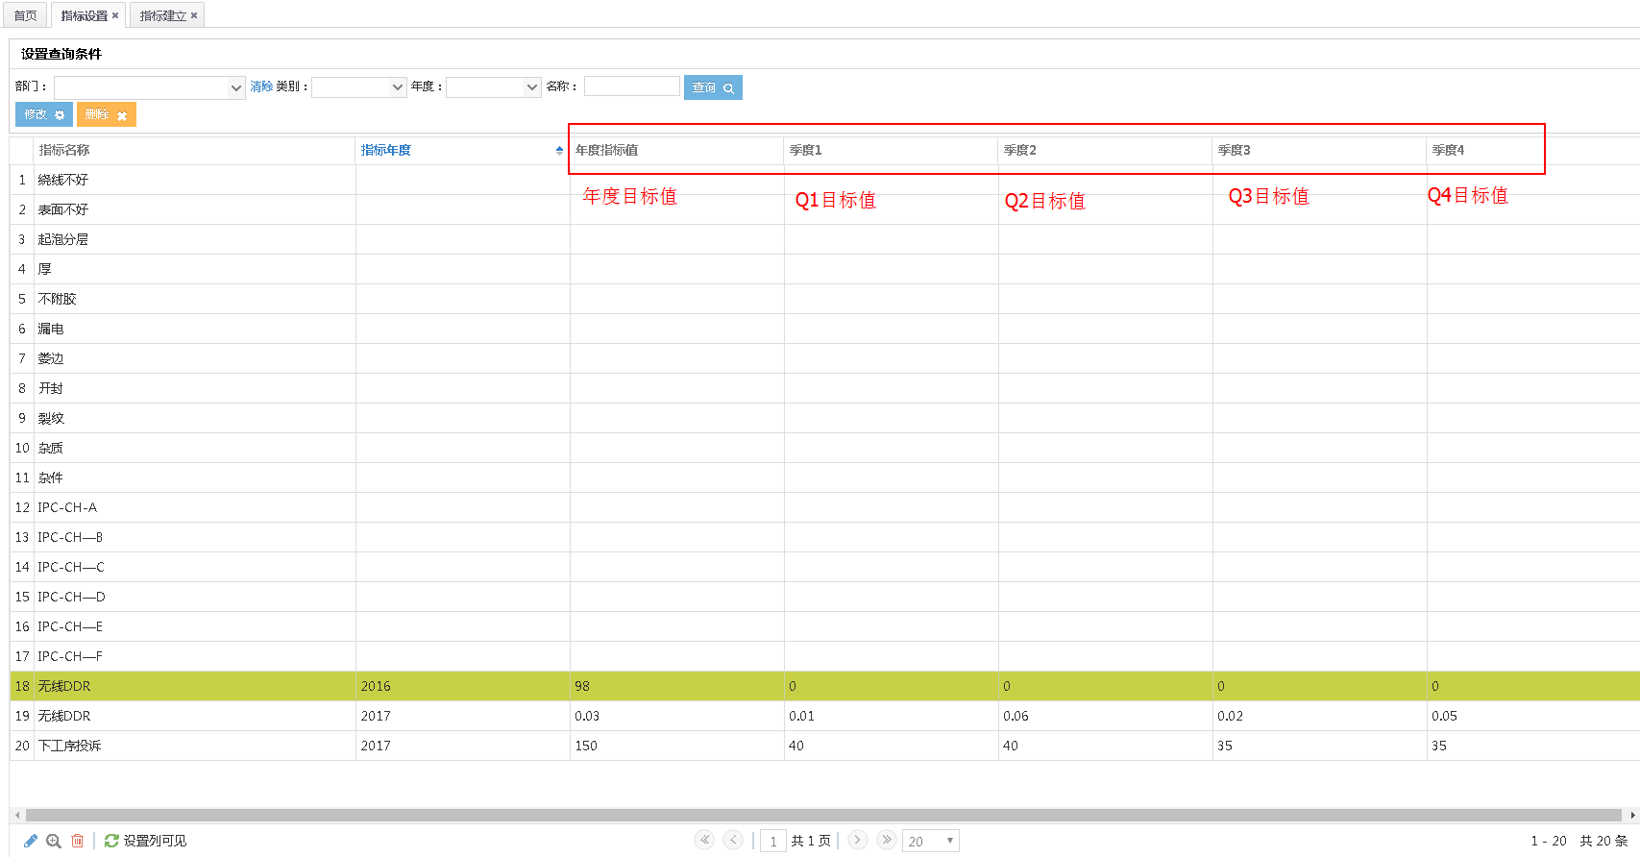

解决方案：按照要求进行了调整
12、指标设置中每一年的指标增加后为什么这样显示，能否优化成其他方式或增加隐藏/删除键
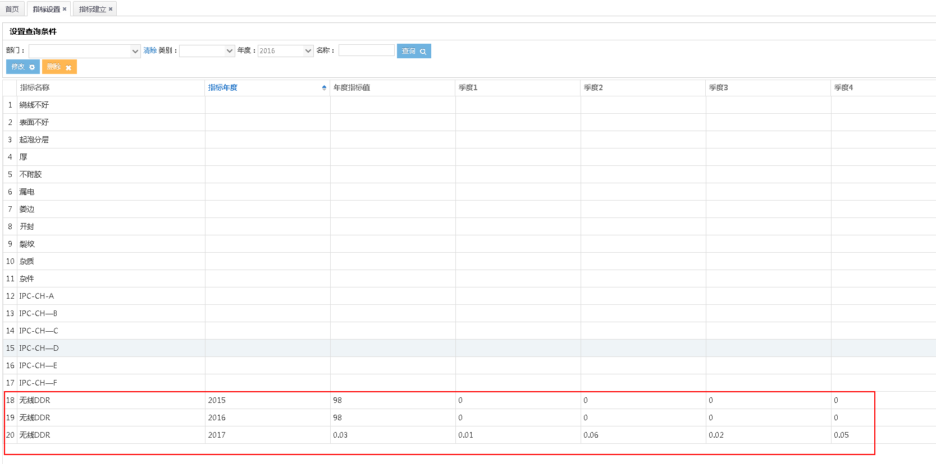

解决方案：暂无调整，再沟通

13、指标分组和指标设置界面相同，功能无区分可删除其中之一

解决方案：去掉指标分组

14、数据导出功能只有会议议题的数据，没有签到信息，会议纪要等信息

解决方案：会议有复制功能，数据的导入导出只关注指标数据，再沟通

15、很多页面选择了状态，就无法退回（清除状态），看不到所有数据，只能重新打开页面，需要优化

解决方案：按照要求优化改造成了选择框可以选择为空

16、“电桩”修改为“电装”

解决方案：按照要求更改错别字

17、部门编号过于复杂，重新体现上下层级关系

解决方案：编码为计算机内部识别、界面进行了隐藏

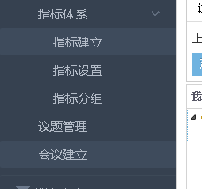
18、名称修改 | 修改前 | 修改后
 | 指标体系 | KPI管理
 | 指标建立 | 新建KPI
 | 指标设置 | KPI设置
 | 指标分组 | -
 | 议题管理 | 会议项目管理
 | 会议建立 | 新建会议

解决方案：按照要求进行了名称调整

